Инструкция
Программа представляет из себя классический американский линейный цикл.

Для того, что бы запустить ее, введите свои актуальные пятиповторные максимумы в соответствующие окна:

 | Очень важно протестировать их, а не угадать!

В этой графе вы можете выбрать упражнения офп:

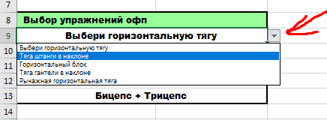

Так же, с помощью стрелки, переключайтесь между тренировочными неделями.

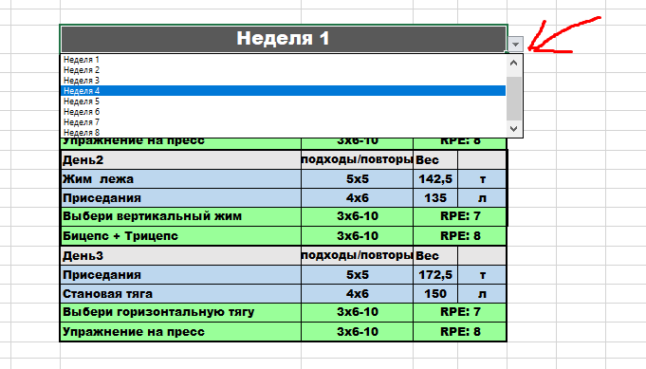

Вы так же можете регулировать сложность программы. Для начинающих, скорее всего "обычного" варианта будет достаточно. Но на свой страх и риск, можете испытать более тяжелый вариант программы.

Программа
Упражнения | 5пм | Неделя 8
Становая тяга | 10 | День1 | подходы/повторы | Вес
Жим лежа | 57 | Становая тяга | Тест | 1ПМ
Приседания | 68
 |  |  |  |  | Выбери вертикальный жим | Армейский жим гантелей | Отжимания в стойке на руках | Армейский жим гирь | Армейский жим одной рукой | Вертикальный жим штанги
Выбор упражнений офп
Тяга штанги в наклоне |  | День2 | подходы/повторы | Вес | Выбери горизонтальную тягу | Тяга штанги в наклоне | Горизонтальный блок | Тяга гантели в наклоне | Рычажная горизонтальная тяга
Упражнение на пресс |  | Жим лежа | Тест | 1ПМ
Рычажная вертикальная тяга |  |  |  |  | Выбери вертикальную тягу | Подтягивания | Вертикальный блок | Рычажная вертикальная тяга
Армейский жим гантелей
Бицепс + Трицепс |  |  |  |  | 2.50
 |  | День3 | подходы/повторы | Вес | 2.50
Выбор варианта программы |  | Приседания | Тест | 1ПМ | 2.50
Обычный

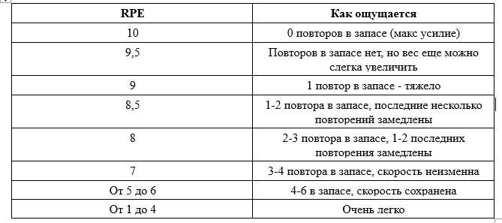
 |  |  |  |  | Кликни чтобы выбрать неделю |  |  |  |  | Обычный
 |  |  |  |  |  | Неделя 1 |  |  |  | Утяжеленный
 |  |  |  |  |  | Неделя 2
 |  |  |  |  |  | Неделя 3
 |  |  |  |  |  | Неделя 4
 |  |  |  |  |  | Неделя 5
 |  |  |  |  |  | Неделя 6
 |  |  |  |  |  | Неделя 7
 |  |  |  |  |  | Неделя 8

